גיליון1
כמות חבילות | זמן ריצה
1 | 1.0039825439
2 | 1.0783092976
3 | 1.6584818363
4 | 2.1959342957
5 | 2.8829395771 | 4 סוכנים כל החבילות נכנסות בטווח של שעה
6 | 3.6872477531
7 | 4.5151684284
8 | 5.357029438
9 | 6.5114836693
10 | 7.377310276
11 | 8.2747428417
12 | 9.5687050819
13 | 12.957755566
14 | 13.5426978
15 | 14.903630972
16 | 17.477089643
17 | 19.074050188
18 | 21.302278996
19 | 23.751553059
20 | 26.90546608
21 | 29.154982805
22 | 32.053510666
23 | 34.576355219
24 | 37.996721745
25 | 41.494137526
26
27
28
29
30

גיליון2
מספר חבילות | זמן ריצה סוכן 1 | זמן ריצה 2 סוכנים | זמן ריצה 3 סוכנים | זמן ריצה 4 סוכנים
1 | 0.53084421158 | 0.52896857262 | 0.59640312195 | 0.52682137489
2 | 1.0392718315 | 1.0118970871 | 1.0633161068 | 1.0197899342
3 | 1.5853116512 | 1.5450696945 | 1.5797102451 | 1.547611475
4 | 2.2215361595 | 2.1791613102 | 2.2360482216 | 2.1920409203
5 | 2.8709974289 | 2.8744032383 | 3.0819685459 | 2.9169745445
6 | 3.6332244873 | 3.586656332 | 3.8762598038 | 3.4625236988
7 | 4.4336304665 | 4.6276566982 | 4.8568997383 | 4.4940314293
8 | 5.2540822029 | 5.3845014572 | 5.4282109737 | 5.4727067947
9 | 6.4190115929 | 6.2189507484 | 6.5616936684 | 6.3182528019
10 | 7.1677103043 | 7.5014367104 | 7.4591193199 | 7.382083416

גיליון3
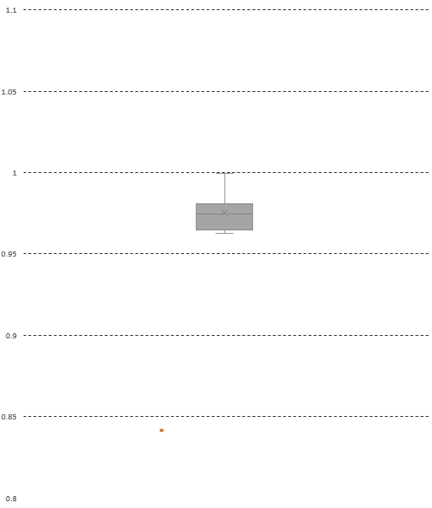
 | Agent 1 | Agent 2 | Agent 3 | Agent 4
1 | 0.53084421158 | 0.52896857262 | 0.59640312195 | 0.52682137489
2 | 1.0392718315 | 1.0118970871 | 1.0633161068 | 1.0197899342
3 | 1.5853116512 | 1.5450696945 | 1.5797102451 | 1.547611475
4 | 2.2215361595 | 2.1791613102 | 2.2360482216 | 2.1920409203
5 | 2.8709974289 | 2.8744032383 | 3.0819685459 | 2.9169745445
6 | 3.6332244873 | 3.586656332 | 3.8762598038 | 3.4625236988
7 | 4.4336304665 | 4.6276566982 | 4.8568997383 | 4.4940314293
8 | 5.2540822029 | 5.3845014572 | 5.4282109737 | 5.4727067947
9 | 6.4190115929 | 6.2189507484 | 6.5616936684 | 6.3182528019
10 | 7.1677103043 | 7.5014367104 | 7.4591193199 | 7.382083416
 | Agent 1 | Agent 2 | Agent 3 | Agent 4
1 | 0.53084421158 | 0.52896857262 | 0.59640312195 | 0.52682137489
2 | 1.0392718315 | 1.0118970871 | 1.0633161068 | 1.0197899342
3 | 1.5853116512 | 1.5450696945 | 1.5797102451 | 1.547611475
4 | 2.2215361595 | 2.1791613102 | 2.2360482216 | 2.1920409203
5 | 2.8709974289 | 2.8744032383 | 3.0819685459 | 2.9169745445
6 | 3.6332244873 | 3.586656332 | 3.8762598038 | 3.4625236988
7 | 4.4336304665 | 4.6276566982 | 4.8568997383 | 4.4940314293
8 | 5.2540822029 | 5.3845014572 | 5.4282109737 | 5.4727067947
9 | 6.4190115929 | 6.2189507484 | 6.5616936684 | 6.3182528019
10 | 7.1677103043 | 7.5014367104 | 7.4591193199 | 7.382083416
5 | 10 | 15 | 20 | 25
2.8918704987 | 7.3652596474 | 14.440456152 | 25.062202692 | 40.44051528
2.869874239 | 7.2764787674 | 14.445776224 | 25.398732662 | 42.071011782
2.8239052296 | 7.388920784 | 14.617749691 | 26.077347994 | 40.660322666
2.8999667168 | 7.2098867893 | 14.991492271 | 25.643886328 | 40.552415133
2.8378281593 | 7.2875525951 | 14.78841424 | 25.523005009 | 40.416790724
2.9260303974 | 7.4713335037 | 14.612835169 | 26.222316027 | 40.349955559
2.8493971825 | 8.4156882763 | 14.500363111 | 26.170909643 | 40.439578056
2.8759045601 | 7.2665789127 | 14.628057718 | 26.319142103 | 40.341962814
2.8642241955 | 7.1852822304 | 14.621731997 | 26.001664162 | 40.552186966
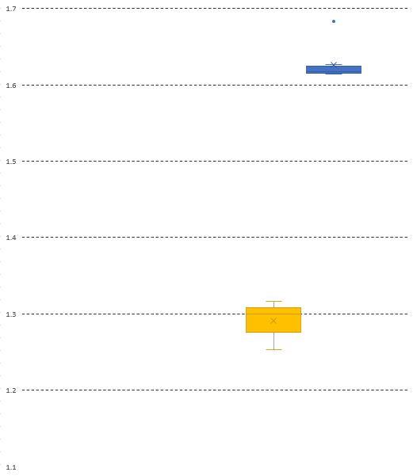
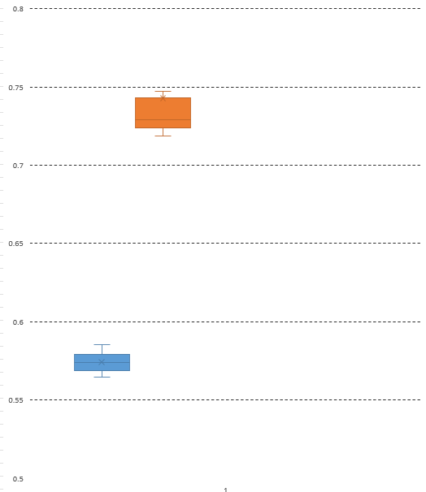

5 packages | 10 packages | 15 packages | 20 packages | 25 packages
0.57837409973 | 0.73652596474 | 0.9626970768 | 1.2531101346 | 1.6176206112
0.57397484779 | 0.72764787674 | 0.96305174828 | 1.2699366331 | 1.6828404713
0.56478104591 | 0.7388920784 | 0.97451664607 | 1.3038673997 | 1.6264129066
0.57999334335 | 0.72098867893 | 0.99943281809 | 1.2821943164 | 1.6220966053
0.56756563187 | 0.72875525951 | 0.98589428266 | 1.2761502504 | 1.616671629
0.58520607948 | 0.74713335037 | 0.97418901126 | 1.3111158013 | 1.6139982224
0.56987943649 | 0.84156882763 | 0.9666908741 | 1.3085454822 | 1.6175831223
0.57518091202 | 0.72665789127 | 0.97520384789 | 1.3159571052 | 1.6136785126
0.5728448391 | 0.71852822304 | 0.9747821331 | 1.3000832081 | 1.6220874786

